2.0 仰角解锁机构修订公差变更通知 (2)
工程变更通知书（ECN）

变更申请时间 |  | 20240710 |  | 项目代码/名称 | 汕德卡 | ECR编号 | ECR0010684 |  | 变更紧急度 | C类
客 户 名 称 |  | 重汽 |  | 提 出 人 |  | ECN编号 | ECN0005761
总成名称 |  | 高配安全带出口罩壳 |  |  |  | 总成件号/QAD号 | SHT0010880
零/部件名称 |  | —— |  |  |  | 零/部件件号/QAD号 | ——
项目阶段 |  |  |  |  |  | 变更零件类型
更改类型
更改原因 |  |  |  |  |  | 是否需提交客户批准
更改等级
 |  | 较大的更改： 该更改将影响产品的外形、安装或功能 |  |  | 重要的过程更改： 对客户而言该更改有明显的外观变化 | 对产品成本、库存、质量成本等影响的更改，对客户无直接影响 |  | 1.文件、试验、工作流程等附带的更改 2.内部流程或工艺更改 该更改对客户、产品成本或库存无影响
变 更 申 请 内 容 | 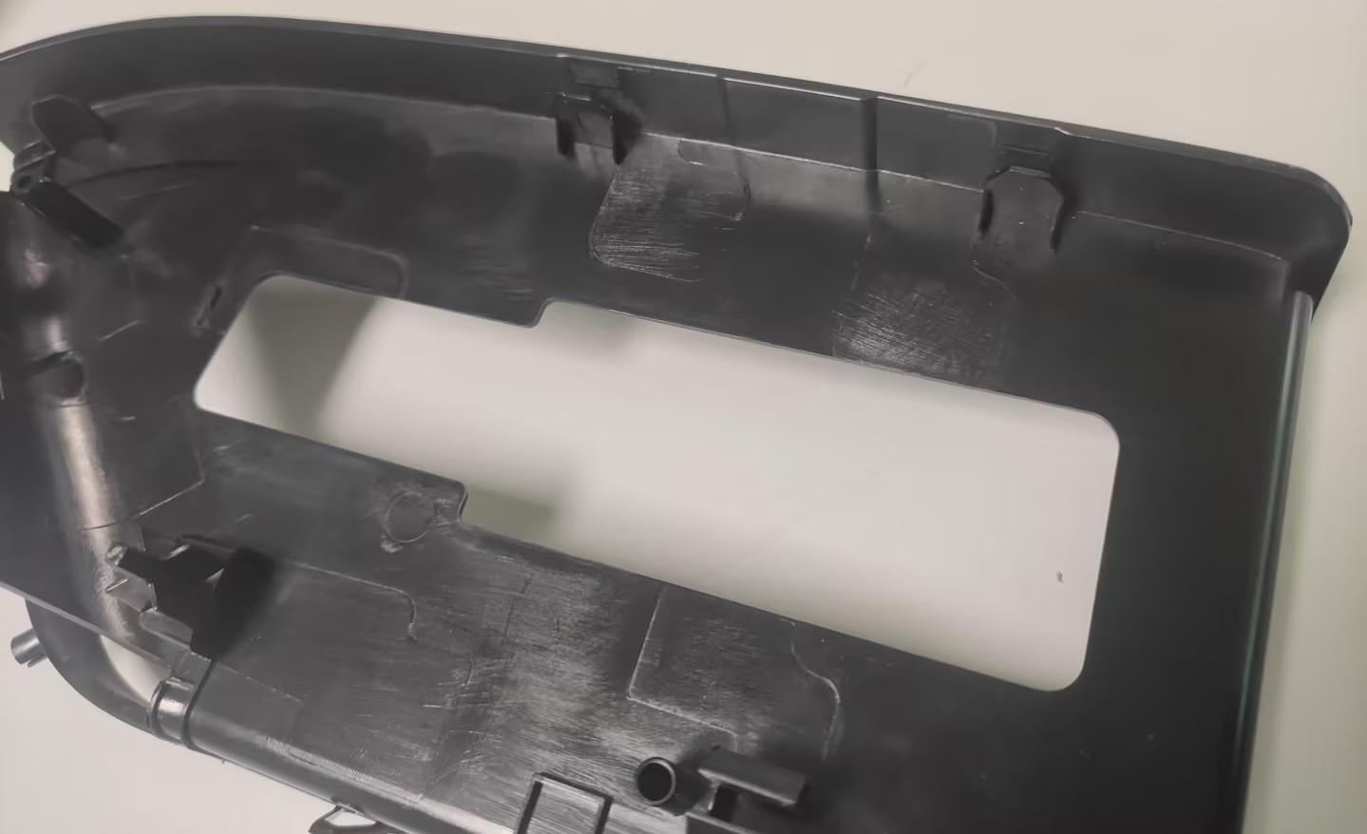 变更申请前： 右图标记位置，罩壳侧边 内部有两段凹坑，此两段凹 坑会造成外观缩痕。 |  |  |  |  | 变更申请后： 将两段凹坑填平，侧边壁厚一致

 |  |  |  |  |  | 是否影响其它项目？（下列填写项目名称）
验证\试验方式 |  |  |  |  |  |  |  | 是否影响制造过程

是否影响物流 |  |  |  |  |  | 批准后进行更改所需时间 |  | 14个工作日
主 送 单 位 |  | 研究院各部门、各工厂部门
发 放 部 门
库存品处理方案
涉及产品状态 |  | 数量 |  | 责任人 | 处理方案 |  | 责任人 |  | 完成时间
供应商库存 |  | 无 |  | / | / |  | / |  | /
工厂库存 |  | 无
公司成品
公司半成品
供应商产品
供应商半成品
工程变更批准日期 （新状态执行时间） |  |  |  | 2024-07-10 |  | 产品切换日期 （新/老状态切换时间） |  | 2024-07-10
需要变更的资料（影响PPAP资料）
文件名称 |  |  | 责任人 |  | 要求完成时间 | 文件名称 | 责任人 |  | 完成时间

 |  |  | 李世新 |  | 2024-07-12
 |  |  | 李世新 |  | 2024-07-12

编制 |  |  |  | 审核 |  |  | 批准

